截图
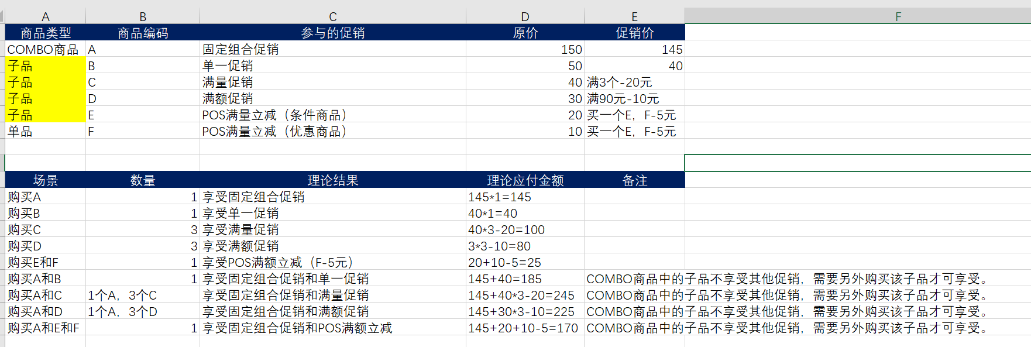

2021-01-15 | C60-1057 | 测试中 | 2021-01-20 | 静安店 | 新增 支付失败报表功能
2021-01-15 | C60-1141 | 测试中 | 2021-01-20 | 静安店 | Android 美食工坊大类中无商品时，切换其他大类添加商品时，造成闪退问题。
2021-01-15 | C60-1147 | 测试中 | 2021-01-20 | 静安店 | Android 扫描台出现扫码无效以及打印机打印异常
2021-01-15 | C60-1070 | 测试中 | 2021-01-20 | 静安店 | Android SCO快速点击打印小票详情，再返回。 在美食工坊界面加减商品，有时返回主界面。
2021-01-15 | C60-1117 | 测试中 | 2021-01-20 | 静安店 | Android 选择优惠券时，快速切换两张优惠券造成显示问题
2021-01-15 | C60-1160 | 测试中 | 2021-01-20 | 静安店 | Android 打印文本异常
2021-01-15 | C60-1161 | 测试中 | 2021-01-20 | 静安店 | Android Win是否打印小票时间调整至10S

